Catég par région
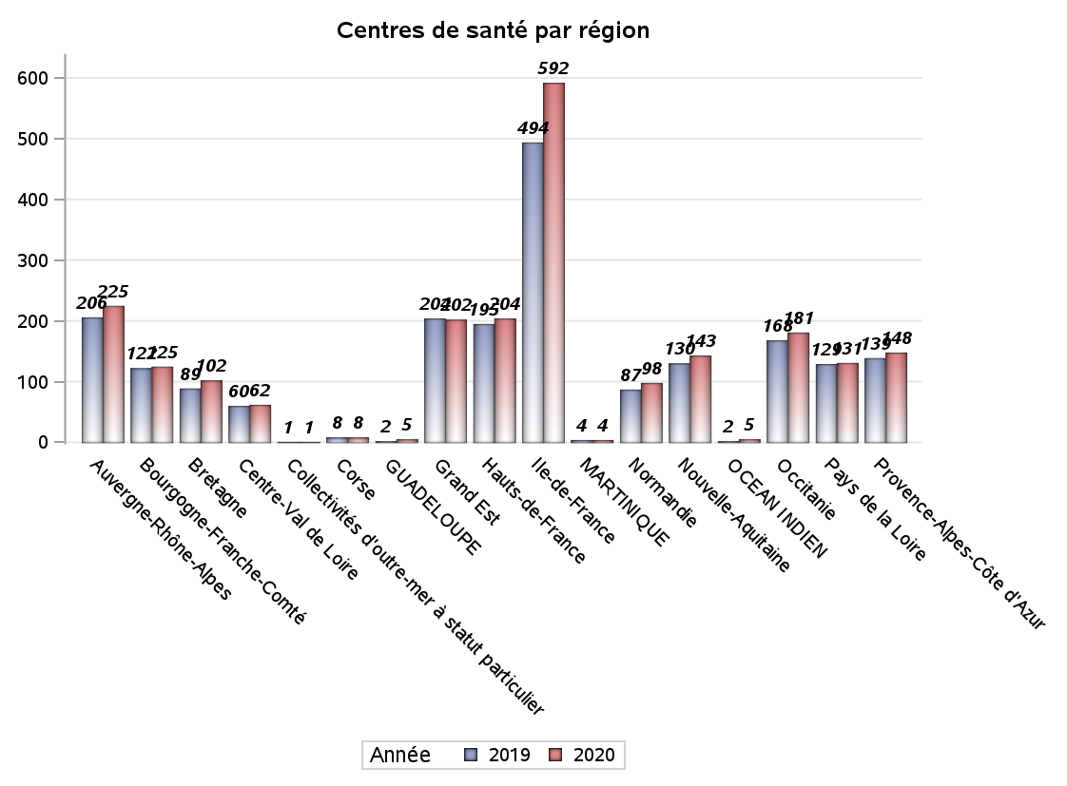
CATEGORIES DE CENTRES DE SANTE PAR REGION
Régions | centres médicaux |  |  | Centres de santé polyvalents sans auxiliaires médicaux CPsAM |  | Centres de santé polyvalents avec auxiliaires médicaux CPaAM |  | Total centres à activité médicale | Centres de santé dentaires |  |  | Centres de santé infirmiers |  | Grand Total | Dont centres de santé pluri professionnels
 | avec MG et avec auxiliaires médicaux | avec MG et sans auxiliaires médicaux | sans MG | avec MG | sans MG | avec MG | sans MG |  | avec MG et avec auxiliaires médicaux | avec MG et sans auxiliaires médicaux | sans MG | avec MG | sans MG
Auvergne-Rhône-Alpes | 3 | 10 | 6 | 4 | 2 | 30 | 9 | 64 | 3 | 0 | 102 | 7 | 49 | 225 | 43
Bourgogne-Franche-Comté | 4 | 9 | 1 | 2 | 2 | 13 | 5 | 36 | 0 | 0 | 39 | 0 | 50 | 125 | 17
Bretagne | 2 | 12 | 0 | 2 | 0 | 7 | 1 | 24 | 0 | 0 | 21 | 1 | 56 | 102 | 10
Centre-Val de Loire | 0 | 10 | 2 | 3 | 2 | 4 | 1 | 22 | 0 | 0 | 30 | 0 | 10 | 62 | 5
Collectivités d'outre-mer à statut particulier | 0 | 0 | 0 | 0 | 0 | 1 | 0 | 1 | 0 | 0 | 0 | 0 | 0 | 1 | 1
Corse | 0 | 0 | 0 | 0 | 0 | 0 | 0 | 0 | 0 | 0 | 8 | 0 | 0 | 8 | 0
GUADELOUPE | 0 | 0 | 1 | 0 | 0 | 2 | 0 | 3 | 0 | 0 | 2 | 0 | 0 | 5 | 2
Grand Est | 2 | 10 | 2 | 3 | 2 | 38 | 5 | 62 | 0 | 0 | 69 | 0 | 71 | 202 | 40
Hauts-de-France | 0 | 5 | 3 | 3 | 0 | 72 | 5 | 88 | 0 | 0 | 57 | 1 | 58 | 204 | 73
Ile-de-France | 12 | 17 | 19 | 43 | 19 | 158 | 40 | 308 | 4 | 9 | 261 | 0 | 10 | 592 | 182
MARTINIQUE | 0 | 0 | 0 | 0 | 0 | 1 | 0 | 1 | 0 | 0 | 3 | 0 | 0 | 4 | 1
Normandie | 4 | 5 | 2 | 1 | 0 | 5 | 1 | 18 | 0 | 0 | 56 | 0 | 24 | 98 | 9
Nouvelle-Aquitaine | 2 | 12 | 1 | 5 | 1 | 16 | 1 | 38 | 0 | 0 | 57 | 0 | 48 | 143 | 18
OCEAN INDIEN | 0 | 1 | 1 | 0 | 0 | 0 | 0 | 2 | 0 | 0 | 3 | 0 | 0 | 5 | 0
Occitanie | 1 | 19 | 2 | 5 | 1 | 20 | 0 | 48 | 0 | 0 | 85 | 0 | 48 | 181 | 21
Pays de la Loire | 5 | 19 | 0 | 1 | 0 | 6 | 0 | 31 | 0 | 0 | 26 | 0 | 74 | 131 | 11
Provence-Alpes-Côte d'Azur | 2 | 3 | 5 | 8 | 2 | 22 | 7 | 49 | 0 | 0 | 97 | 0 | 2 | 148 | 25
Sous total 1 | 37 | 132 | 45 | 80 | 31 | 395 | 75 | 795 | 7 | 9 | 916 | 9 | 500 | 2236 | 458
Sous total 2 | 214 |  |  | 111 |  | 470 |  |  | 932 |  |  | 509

Activité
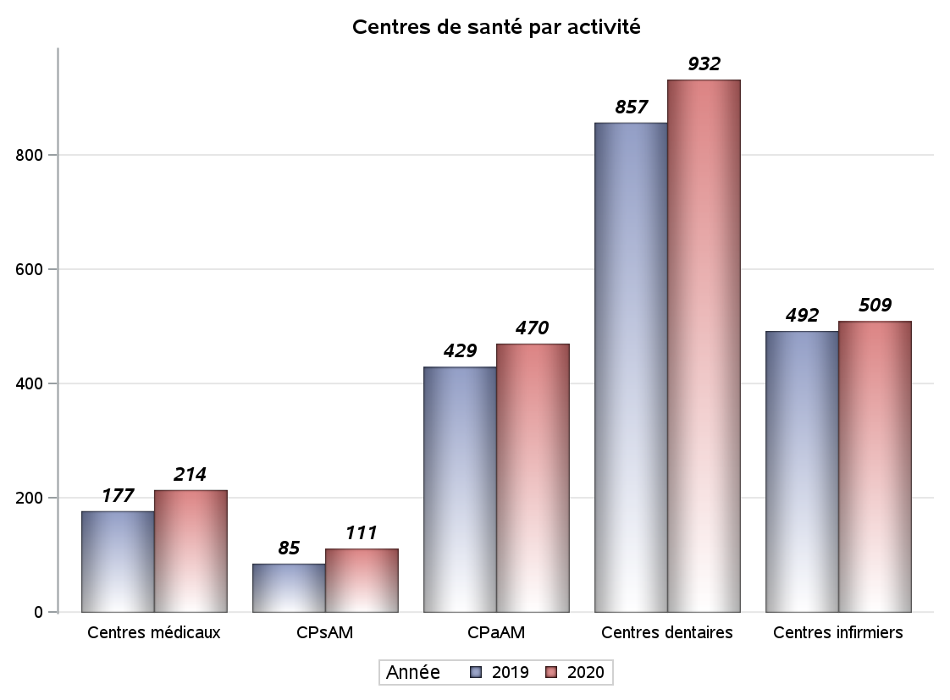

Implantation
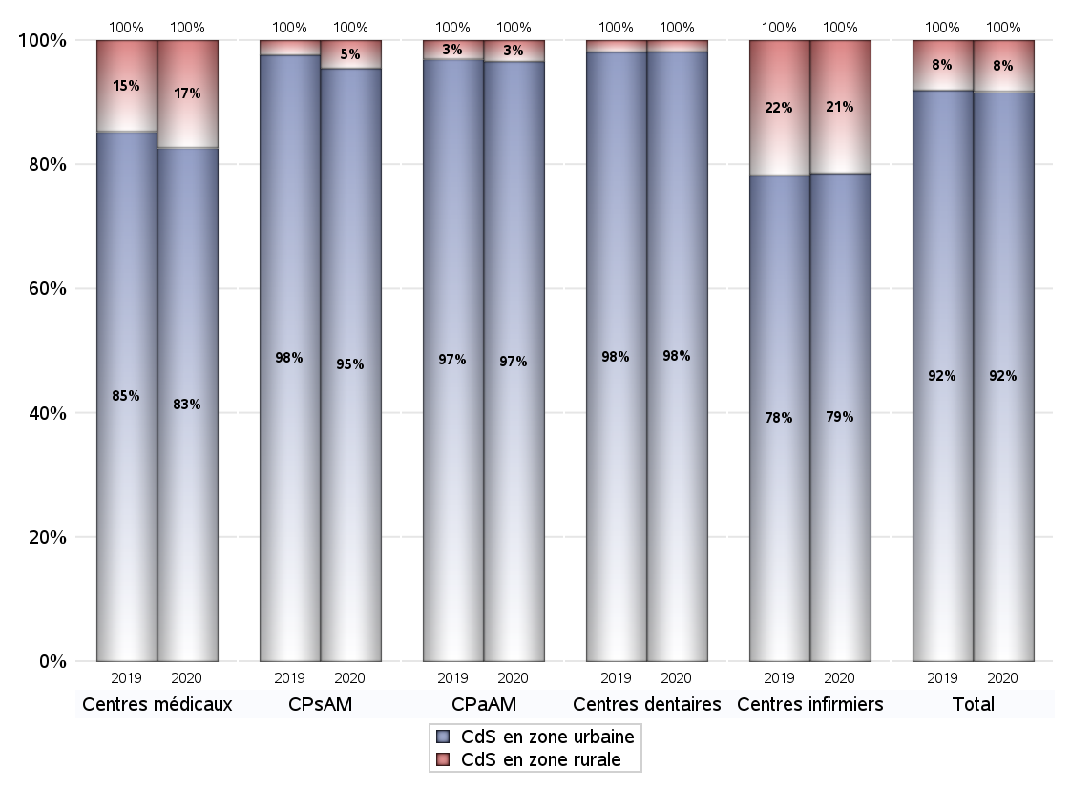
ZONE D'IMPLANTATION DES CENTRES
 | centres médicaux |  |  | Centres de santé polyvalents sans auxiliaires médicaux CPsAM |  | Centres de santé polyvalents avec auxiliaires médicaux CPaAM |  | Total centres à activité médicale | Centres de santé dentaires |  |  | Centres de santé infirmiers |  | Grand Total | Dont centres de santé pluri professionnels
 | avec MG et avec auxiliaires médicaux | avec MG et sans auxiliaires médicaux | sans MG | avec MG | sans MG | avec MG | sans MG |  | avec MG et avec auxiliaires médicaux | avec MG et sans auxiliaires médicaux | sans MG | avec MG | sans MG
CdS en zone urbaine | 35 | 98 | 44 | 76 | 30 | 379 | 75 | 737 | 7 | 9 | 899 | 9 | 391 | 2052 | 440
Sous total zone urbaine | 177 |  |  | 106 |  | 454 |  |  | 915 |  |  | 400
Dont QPV | 6 | 8 | 3 | 9 | 6 | 66 | 8 | 106 | 1 | 0 | 79 | 2 | 37 | 225 | 76
Dont quartier vécu | 3 | 14 | 10 | 19 | 3 | 83 | 8 | 140 | 2 | 6 | 114 | 0 | 16 | 278 | 93
Dont zone prioritaire du SROS | 17 | 64 | 20 | 39 | 15 | 187 | 26 | 368 | 3 | 7 | 332 | 2 | 108 | 820 | 213
CdS en zone rurale | 2 | 34 | 1 | 4 | 1 | 16 | 0 | 58 | 0 | 0 | 17 | 0 | 109 | 184 | 18
Sous total zone rurale | 37 |  |  | 5 |  | 16 |  |  | 17 |  |  | 109
Dont zone prioritaire du SROS | 2 | 29 | 1 | 4 | 1 | 9 | 0 | 46 | 0 | 0 | 10 | 0 | 58 | 114 | 11
Total(sous total zone urbaine + sous total zone rurale) | 214 |  |  | 111 |  | 470 |  | 795 | 932 |  |  | 509 |  | 2236 | 458

Gestionnaires
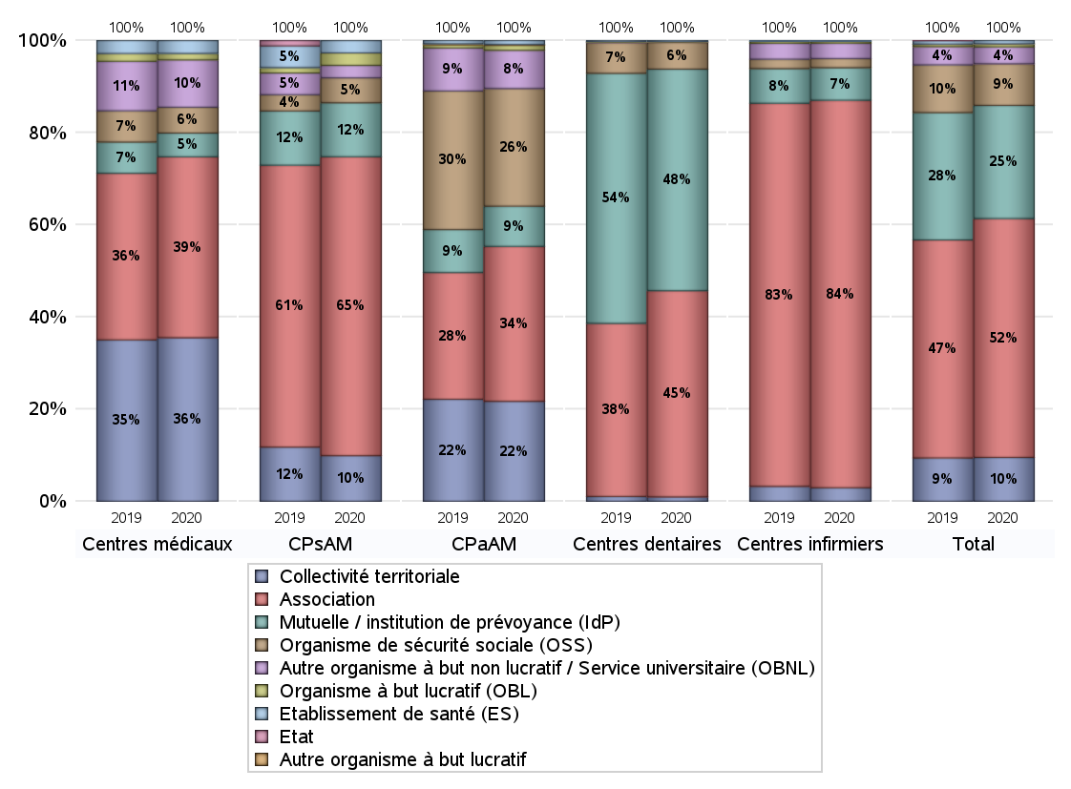
NOMBRE DE CENTRES DE SANTE PAR GESTIONNAIRE
 | centres médicaux |  |  | Centres de santé polyvalents sans auxiliaires médicaux CPsAM |  | Centres de santé polyvalents avec auxiliaires médicaux CPaAM |  | Total centres à activité médicale | Centres de santé dentaires |  |  | Centres de santé infirmiers |  | Grand Total | Dont centres de santé pluri professionnels
 | avec MG et avec auxiliaires médicaux | avec MG et sans auxiliaires médicaux | sans MG | avec MG | sans MG | avec MG | sans MG |  | avec MG et avec auxiliaires médicaux | avec MG et sans auxiliaires médicaux | sans MG | avec MG | sans MG
Collectivité territoriale | 9 | 67 | 0 | 10 | 1 | 102 | 0 | 189 | 1 | 0 | 8 | 0 | 15 | 213 | 112
Sous total Collectivité territoriale | 76 |  |  | 11 |  | 102 |  |  | 9 |  |  | 15
Association | 15 | 36 | 33 | 47 | 25 | 101 | 57 | 314 | 3 | 9 | 405 | 8 | 420 | 1159 | 135
Sous total Association | 84 |  |  | 72 |  | 158 |  |  | 417 |  |  | 428
Mutuelle / institution de prévoyance (IdP) | 2 | 2 | 7 | 10 | 3 | 36 | 5 | 65 | 3 | 0 | 445 | 1 | 35 | 549 | 43
Sous total IdP | 11 |  |  | 13 |  | 41 |  |  | 448 |  |  | 36
Organisme de sécurité sociale (OSS) | 1 | 10 | 1 | 5 | 1 | 114 | 6 | 138 | 0 | 0 | 54 | 0 | 10 | 202 | 115
Sous total OSS | 12 |  |  | 6 |  | 120 |  |  | 54 |  |  | 10
Autre organisme à but non lucratif / Service universitaire (OBNL) | 9 | 11 | 2 | 3 | 0 | 32 | 7 | 64 | 0 | 0 | 1 | 0 | 17 | 82 | 41
Sous total OBNL | 22 |  |  | 3 |  | 39 |  |  | 1 |  |  | 17
Organisme à but lucratif (OBL) | 0 | 1 | 2 | 2 | 1 | 5 | 0 | 11 | 0 | 0 | 1 | 0 | 2 | 14 | 6
Sous total OBL | 3 |  |  | 3 |  | 5 |  |  | 1 |  |  | 2
Autre organisme à but lucratif | 0 | 0 | 0 | 0 | 0 | 1 | 0 | 1 | 0 | 0 | 0 | 0 | 0 | 1 | 1
Sous total Autre OBL | 0 |  |  | 0 |  | 1 |  |  | 0 |  |  | 0
Etablissement de santé (ES) | 1 | 5 | 0 | 3 | 0 | 4 | 0 | 13 | 0 | 0 | 2 | 0 | 1 | 16 | 5
Sous total ES | 6 |  |  | 3 |  | 4 |  |  | 2 |  |  | 1
Etat | 0 | 0 | 0 | 0 | 0 | 0 | 0 | 0 | 0 | 0 | 0 | 0 | 0 | 0 | 0
Sous total SU | 0 |  |  | 0 |  | 0 |  |  | 0 |  |  | 0
Total | 214 |  |  | 111 |  | 470 |  | 795 | 932 |  |  | 509 |  | 2236 | 458

Effectifs
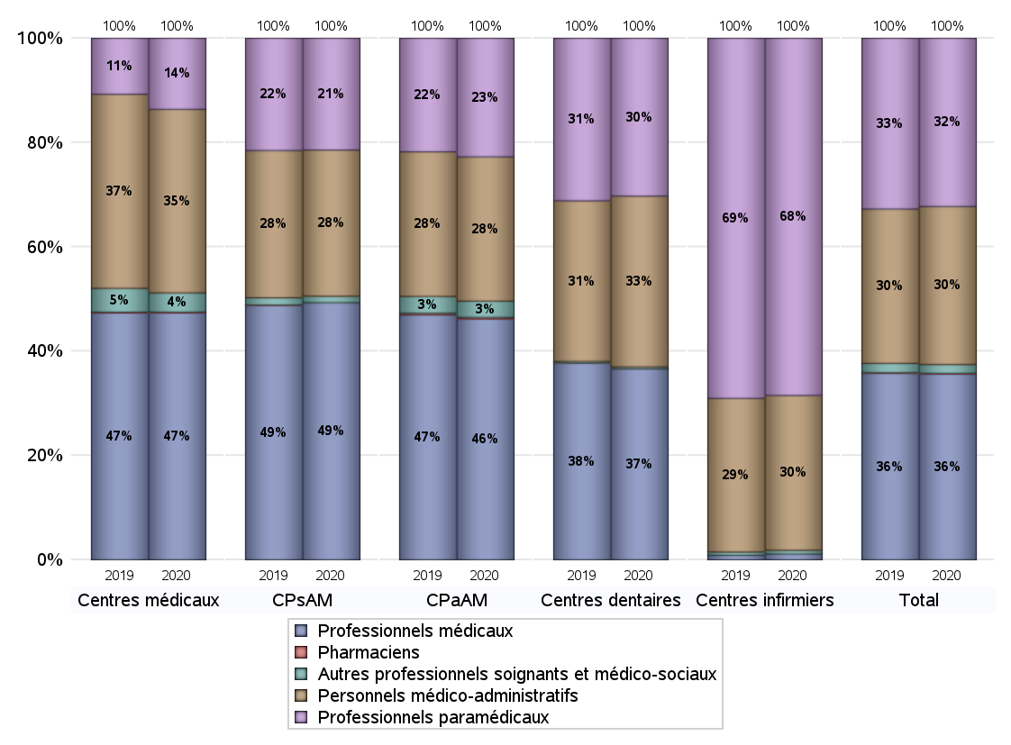
EFFECTIFS DES CENTRES
 | centres médicaux | Centres de santé polyvalents sans auxiliaires médicaux CPsAM | Centres de santé polyvalents avec auxiliaires médicaux CPaAM | Total centres à activité médicale | Centres de santé dentaires | Centres de santé infirmiers | Grand Total
Professionnels médicaux (1) | 1223 | 989 | 7023 | 9235 | 5370 | 75 | 14680
Dont Médecins généralistes | 666 | 185 | 2497 | 3348 | 27 | 19 | 3394
Dont Autres médecins spécialistes | 342 | 192 | 3035 | 3569 | 189 | 3 | 3761
Dont Sages-Femmes | 49 | 30 | 112 | 191 | 3 | 8 | 202
Dont Chrirurgiens dentistes | 159 | 580 | 1308 | 2047 | 5147 | 1 | 7195
Dont Autres professionnels médicaux | 7 | 2 | 71 | 80 | 4 | 44 | 128
Professionnels paramédicaux (2) | 352 | 430 | 3457 | 4239 | 4441 | 4610 | 13290
Dont Infirmiers | 90 | 8 | 1095 | 1193 | 20 | 4544 | 5757
Dont Assistants dentaires | 116 | 399 | 940 | 1455 | 4308 | 2 | 5765
Dont Autres | 146 | 23 | 1422 | 1591 | 113 | 64 | 1768
Pharmaciens (3) | 4 | 0 | 45 | 49 | 3 | 0 | 52
Total Professionnels de santé (1)+(2)(+3) | 1579 | 1419 | 10525 | 13523 | 9814 | 4685 | 28022
Autres professionnels soignants et médico-sociaux (4) | 95 | 25 | 472 | 592 | 53 | 49 | 694
Personnels médico-administratifs (5) | 909 | 562 | 4205 | 5676 | 4804 | 1998 | 12478
Total (1)+(2)+(3)+(4)+(5) | 2583 | 2006 | 15202 | 19791 | 14671 | 6732 | 41194

Fonctionnement
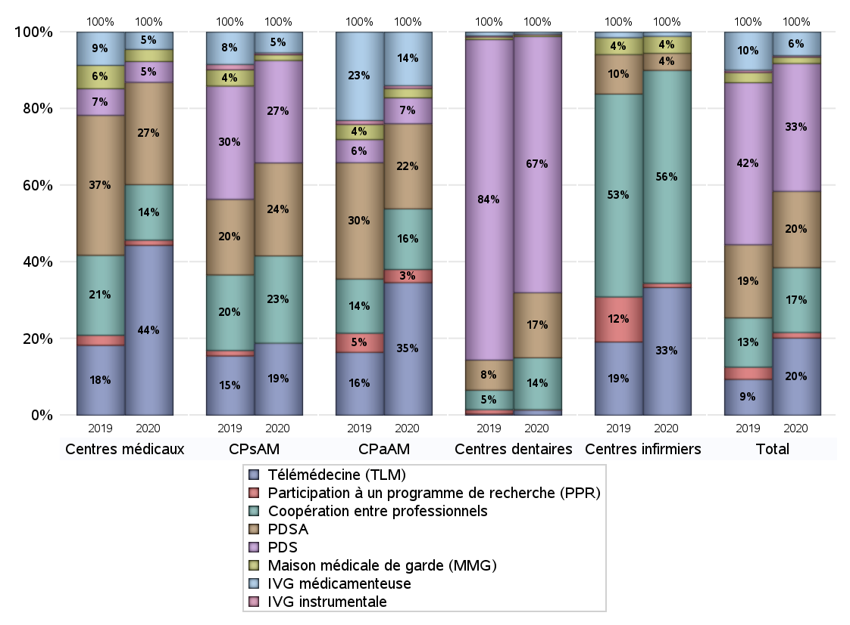
FONCTIONNEMENT(PDSA/MMG/IVG/TLM/PPR/COOP)
 | centres médicaux |  |  | Centres de santé polyvalents sans auxiliaires médicaux CPsAM |  | Centres de santé polyvalents avec auxiliaires médicaux CPaAM |  | Total centres à activité médicale | Centres de santé dentaires |  |  | Centres de santé infirmiers |  | Grand Total | Dont centres de santé pluri professionnels
 | avec MG et avec auxiliaires médicaux | avec MG et sans auxiliaires médicaux | sans MG | avec MG | sans MG | avec MG | sans MG |  | avec MG et avec auxiliaires médicaux | avec MG et sans auxiliaires médicaux | sans MG | avec MG | sans MG
PDSA au sein du centre | 1 | 17 | 5 | 29 | 12 | 81 | 33 | 178 | 2 | 3 | 153 | 0 | 1 | 337 | 90
PDSA en dehors du centre | 3 | 33 | 0 | 8 | 0 | 66 | 1 | 111 | 0 | 1 | 4 | 3 | 0 | 119 | 72
Sous total 1 PDSA | 4 | 50 | 5 | 37 | 12 | 147 | 34 | 289 | 2 | 4 | 157 | 3 | 1 | 456 | 162
Sous total PDSA | 59 |  |  | 49 |  | 181 |  |  | 163 |  |  | 4
PDS au sein du centre | 0 | 1 | 11 | 31 | 23 | 39 | 14 | 119 | 5 | 3 | 591 | 0 | 0 | 718 | 50
PDS en dehors du centre | 0 | 0 | 0 | 0 | 0 | 2 | 0 | 2 | 0 | 1 | 42 | 0 | 0 | 45 | 2
Sous Total 1 PDS | 0 | 1 | 11 | 31 | 23 | 41 | 14 | 121 | 5 | 4 | 633 | 0 | 0 | 763 | 52
Sous total PDS | 12 |  |  | 54 |  | 55 |  |  | 642 |  |  | 0
Maison médicale de garde (MMG) | 0 | 6 | 1 | 2 | 1 | 19 | 1 | 30 | 0 | 0 | 4 | 0 | 4 | 38 | 19
Sous total MMG | 7 |  |  | 3 |  | 20 |  |  | 4 |  |  | 4
IVG instrumentale | 0 | 0 | 0 | 1 | 0 | 6 | 0 | 7 | 0 | 0 | 2 | 0 | 0 | 9 | 6
Sous total IVGI | 0 |  |  | 1 |  | 6 |  |  | 2 |  |  | 0
IVG médicamenteuse | 3 | 6 | 1 | 11 | 0 | 113 | 1 | 135 | 0 | 2 | 3 | 0 | 1 | 141 | 121
Sous total IVGM | 10 |  |  | 11 |  | 114 |  |  | 5 |  |  | 1
Télémédecine (TLM) | 22 | 68 | 8 | 38 | 0 | 266 | 16 | 418 | 1 | 5 | 7 | 2 | 28 | 461 | 296
Sous total TLM | 98 |  |  | 38 |  | 282 |  |  | 13 |  |  | 30
Participation à un programme de recherche (PPR) | 0 | 2 | 1 | 0 | 0 | 27 | 1 | 31 | 0 | 0 | 1 | 0 | 1 | 33 | 27
Sous total PPR | 3 |  |  | 0 |  | 28 |  |  | 1 |  |  | 1
Coopération entre professionnels | 6 | 21 | 5 | 26 | 20 | 85 | 44 | 207 | 0 | 1 | 129 | 2 | 48 | 387 | 98
Sous total Coop | 32 |  |  | 46 |  | 129 |  |  | 130 |  |  | 50
Total | 221 |  |  | 202 |  | 815 |  | 1238 | 960 |  |  | 90 |  | 2288 | 781

SYNTHESE DES MODALITES DE FONCTIONNEMENT PAR REGION
Régions | PDSA | PDS | Maisons médicales de garde | IVG instrumentale | IVG médicamenteuse | Télémédecine | Participation à un programme de recherche | Coopération entre professionnels
Guadeloupe | 0 | 0 | 0 | 0 | 0 | 1 | 0 | 0
Martinique | 0 | 1 | 0 | 0 | 0 | 0 | 0 | 0
Océan Indien | 0 | 1 | 0 | 0 | 1 | 0 | 0 | 1
Ile-de-France | 199 | 211 | 13 | 6 | 90 | 137 | 25 | 217
Centre-Val de Loire | 13 | 34 | 0 | 1 | 1 | 9 | 0 | 12
Bourgogne-Franche-Comté | 13 | 41 | 2 | 0 | 1 | 17 | 1 | 14
Normandie | 9 | 52 | 0 | 0 | 2 | 13 | 0 | 9
Hauts-de-France | 72 | 45 | 2 | 0 | 1 | 67 | 0 | 12
Grand Est | 44 | 64 | 4 | 0 | 7 | 61 | 2 | 19
Pays de la Loire | 13 | 24 | 1 | 0 | 0 | 26 | 0 | 14
Bretagne | 12 | 19 | 5 | 0 | 1 | 17 | 1 | 20
Nouvelle-Aquitaine | 21 | 51 | 3 | 1 | 4 | 18 | 1 | 12
Occitanie | 27 | 60 | 3 | 0 | 7 | 31 | 0 | 8
Auvergne-Rhône-Alpes | 17 | 96 | 4 | 1 | 16 | 34 | 1 | 30
Provence-Alpes-Côte d'Azur | 16 | 55 | 0 | 0 | 10 | 30 | 2 | 19
Corse | 0 | 8 | 0 | 0 | 0 | 0 | 0 | 0
 | 0 | 1 | 1 | 0 | 0 | 0 | 0 | 0

Prévention
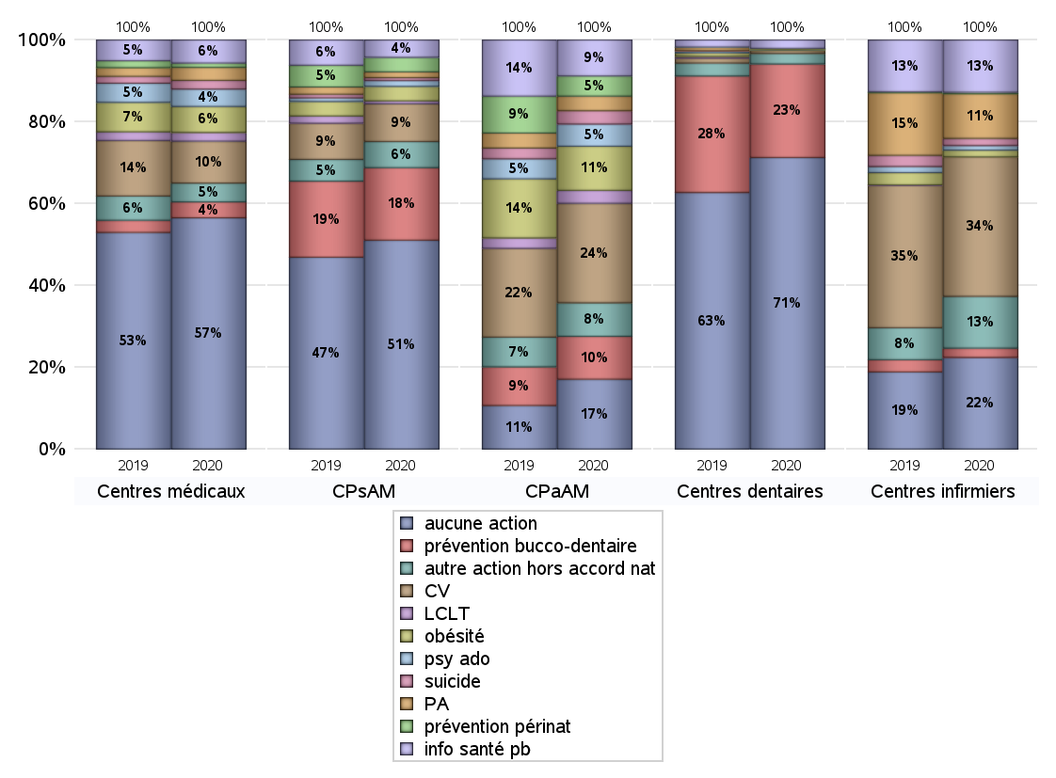
ACTIONS DE PREVENTION
 | centres médicaux |  |  | Centres de santé polyvalents sans auxiliaires médicaux CPsAM |  | Centres de santé polyvalents avec auxiliaires médicaux CPaAM |  | Total centres à activité médicale | Centres de santé dentaires |  |  | Centres de santé infirmiers |  | Grand Total | Dont centres de santé pluri professionnels
 | avec MG et avec auxiliaires médicaux | avec MG et sans auxiliaires médicaux | sans MG | avec MG | sans MG | avec MG | sans MG |  | avec MG et avec auxiliaires médicaux | avec MG et sans auxiliaires médicaux | sans MG | avec MG | sans MG
Aucune action | 27 | 91 | 42 | 55 | 17 | 113 | 60 | 405 | 6 | 7 | 679 | 4 | 175 | 1276 | 159
Sous total aucune action | 160 |  |  | 72 |  | 173 |  |  | 692 |  |  | 179
Amélioration de la couverture vaccinale CV) | 5 | 24 | 0 | 12 | 1 | 233 | 13 | 288 | 1 | 1 | 5 | 1 | 271 | 567 | 241
Sous total CV | 29 |  |  | 13 |  | 246 |  |  | 7 |  |  | 272
Lutte contre la tuberculose (LCLT) | 1 | 5 | 0 | 1 | 0 | 32 | 0 | 39 | 0 | 0 | 0 | 0 | 0 | 39 | 33
Sous total LCLT | 6 |  |  | 1 |  | 32 |  |  | 0 |  |  | 0
Surpoids et obésité chez l'enfant | 1 | 16 | 1 | 5 | 0 | 108 | 1 | 132 | 1 | 0 | 1 | 0 | 13 | 147 | 110
Sous total obésité | 18 |  |  | 5 |  | 109 |  |  | 2 |  |  | 13
Souffrance psychique et conduites addictives chez l'adolescent de 12 à 25 ans | 3 | 8 | 1 | 2 | 0 | 55 | 0 | 69 | 0 | 1 | 0 | 0 | 9 | 79 | 58
Sous total souffrance psy ado | 12 |  |  | 2 |  | 55 |  |  | 1 |  |  | 9
Prévention du suicide | 0 | 5 | 1 | 1 | 0 | 33 | 0 | 40 | 0 | 0 | 0 | 0 | 14 | 54 | 33
Sous total prévention suicide | 6 |  |  | 1 |  | 33 |  |  | 0 |  |  | 14
Prévention spécifique en direction des personnes âgées pour les régions non incluses dans les expérimentations PAERPA | 0 | 9 | 0 | 2 | 0 | 36 | 0 | 47 | 0 | 0 | 1 | 1 | 86 | 135 | 37
Sous total prévention PA | 9 |  |  | 2 |  | 36 |  |  | 1 |  |  | 87
Prévention périnatale | 0 | 3 | 0 | 5 | 0 | 49 | 1 | 58 | 1 | 0 | 0 | 0 | 3 | 62 | 51
Sous total prévention périnat | 3 |  |  | 5 |  | 50 |  |  | 1 |  |  | 3
Mission de relais d'information ou d'action de santé publique dans les thèmes visés par l'accord national | 2 | 14 | 0 | 6 | 0 | 89 | 0 | 111 | 0 | 0 | 20 | 2 | 100 | 233 | 93
Sous total info santé pb | 16 |  |  | 6 |  | 89 |  |  | 20 |  |  | 102
Prévention bucco-dentaire (mission de santé publique dentaire ou bilan bucco dentaire) | 1 | 9 | 1 | 12 | 13 | 102 | 4 | 142 | 1 | 2 | 219 | 2 | 16 | 382 | 107
Sous total prévention bucco-dentaire | 11 |  |  | 25 |  | 106 |  |  | 222 |  |  | 18
Autre action non visée dans l'accord national | 6 | 6 | 1 | 9 | 0 | 80 | 3 | 105 | 0 | 0 | 25 | 3 | 98 | 231 | 89
Sous total autre action hors accord nat | 13 |  |  | 9 |  | 83 |  |  | 25 |  |  | 101

Total1 des Centres de santé avec au moins une action | 10 | 41 | 3 | 25 | 14 | 282 | 15 | 390 | 1 | 2 | 237 | 5 | 325 | 960 | 299
Total2 des Centres de santé avec au moins une action | 54 |  |  | 39 |  | 297 |  |  | 240 |  |  | 330

SYNTHESE DES ACTIONS DE PREVENTION PAR REGION
Régions | Aucune action | Amélioration de la couverture vaccinale | Lutte contre la tuberculose | Surpoids et obésité chez l'enfant | Souffrance psychique et conduites addictives chez l'adolescent de 12 à 25 ans | Prévention du suicide | Prévention spécifique en direction des personnes âgées pour les régions non incluses dans les expérimentations PAERPA | Prévention périnatale | Mission de relais d'information ou d'action de santé publique dans les thèmes visés par l'accord national | Prévention bucco-dentaire (mission de santé publique dentaire ou bilan bucco dentaire | Autre action non visée dans l'accord national
Guadeloupe | 5 | 0 | 0 | 0 | 0 | 0 | 0 | 0 | 0 | 0 | 0
Martinique | 4 | 0 | 0 | 0 | 0 | 0 | 0 | 0 | 0 | 0 | 0
Océan Indien | 4 | 0 | 0 | 0 | 0 | 0 | 0 | 0 | 0 | 1 | 0
Ile-de-France | 436 | 82 | 18 | 53 | 38 | 15 | 16 | 39 | 44 | 96 | 60
Centre-Val de Loire | 31 | 7 | 1 | 4 | 1 | 1 | 0 | 2 | 1 | 20 | 6
Bourgogne-Franche-Comté | 67 | 47 | 1 | 4 | 1 | 1 | 13 | 1 | 11 | 6 | 14
Normandie | 39 | 14 | 0 | 0 | 1 | 0 | 2 | 2 | 9 | 41 | 7
Hauts-de-France | 89 | 91 | 5 | 5 | 8 | 5 | 9 | 0 | 14 | 15 | 11
Grand Est | 98 | 70 | 2 | 38 | 3 | 2 | 8 | 2 | 14 | 37 | 23
Pays de la Loire | 49 | 53 | 1 | 6 | 6 | 8 | 22 | 1 | 25 | 14 | 21
Bretagne | 45 | 51 | 1 | 1 | 2 | 3 | 6 | 1 | 25 | 10 | 14
Nouvelle-Aquitaine | 78 | 33 | 2 | 3 | 3 | 2 | 10 | 0 | 17 | 24 | 20
Occitanie | 94 | 53 | 5 | 7 | 4 | 7 | 27 | 1 | 21 | 36 | 12
Auvergne-Rhône-Alpes | 135 | 48 | 3 | 18 | 10 | 8 | 20 | 8 | 24 | 42 | 31
Provence-Alpes-Côte d'Azur | 94 | 18 | 0 | 7 | 2 | 2 | 2 | 5 | 28 | 39 | 12
Corse | 8 | 0 | 0 | 0 | 0 | 0 | 0 | 0 | 0 | 0 | 0
 | 0 | 0 | 0 | 1 | 0 | 0 | 0 | 0 | 0 | 1 | 0

ETP
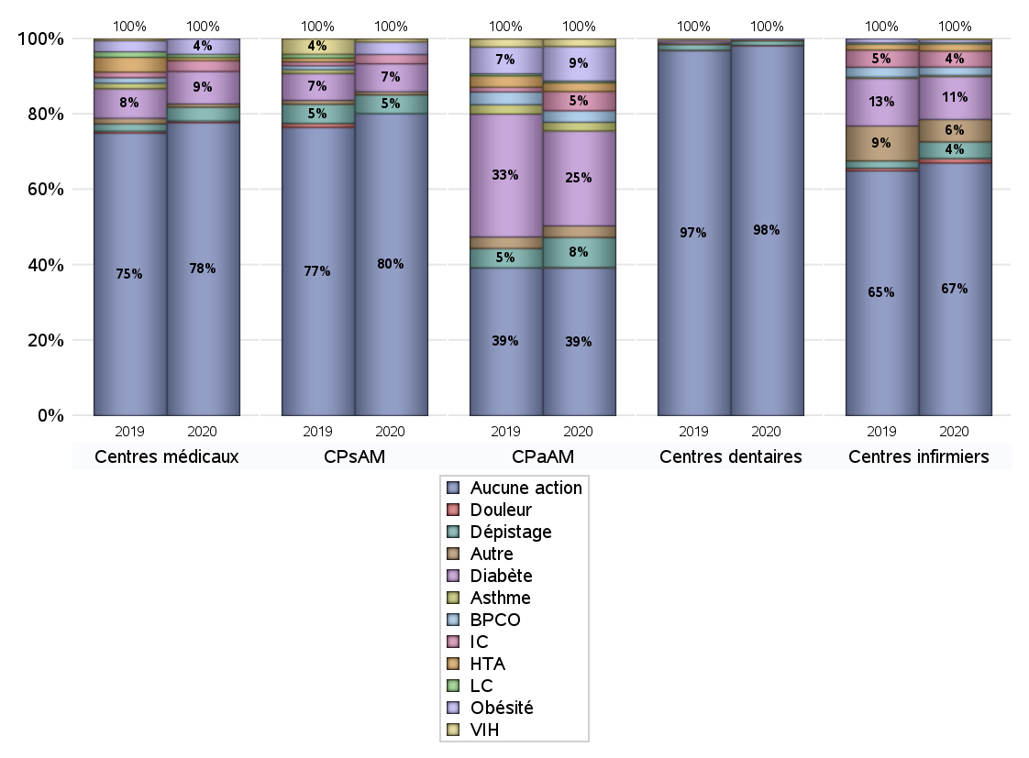
EDUCATION THERAPEUTIQUE DU PATIENT
 | centres médicaux |  |  | Centres de santé polyvalents sans auxiliaires médicaux CPsAM |  | Centres de santé polyvalents avec auxiliaires médicaux CPaAM |  | Total centres à activité médicale | Centres de santé dentaires |  |  | Centres de santé infirmiers |  | Grand Total | Dont centres de santé pluri professionnels
 | avec MG et avec auxiliaires médicaux | avec MG et sans auxiliaires médicaux | sans MG | avec MG | sans MG | avec MG | sans MG |  | avec MG et avec auxiliaires médicaux | avec MG et sans auxiliaires médicaux | sans MG | avec MG | sans MG
Aucune action | 37 | 108 | 44 | 68 | 29 | 205 | 64 | 555 | 6 | 9 | 900 | 8 | 387 | 1865 | 265
Sous total aucune action | 189 |  |  | 97 |  | 269 |  |  | 915 |  |  | 395
Diabète | 0 | 21 | 0 | 7 | 2 | 169 | 4 | 203 | 0 | 0 | 0 | 1 | 66 | 270 | 171
Sous total diabète | 21 |  |  | 9 |  | 173 |  |  | 0 |  |  | 67
Asthme | 0 | 0 | 0 | 0 | 0 | 16 | 0 | 16 | 0 | 0 | 0 | 0 | 2 | 18 | 16
Sous total asthme | 0 |  |  | 0 |  | 16 |  |  | 0 |  |  | 2
BPCO | 0 | 0 | 0 | 0 | 0 | 20 | 1 | 21 | 0 | 0 | 0 | 0 | 13 | 34 | 20
Sous total BPCO | 0 |  |  | 0 |  | 21 |  |  | 0 |  |  | 13
Insuffisance cardiaque (IC) | 0 | 7 | 0 | 3 | 0 | 34 | 1 | 45 | 0 | 0 | 0 | 0 | 25 | 70 | 34
Sous total IC | 7 |  |  | 3 |  | 35 |  |  | 0 |  |  | 25
HTA | 0 | 2 | 0 | 0 | 0 | 15 | 1 | 18 | 0 | 0 | 0 | 0 | 11 | 29 | 15
Sous total HTA | 2 |  |  | 0 |  | 16 |  |  | 0 |  |  | 11
Lombalgie chronique (LC) | 0 | 2 | 0 | 0 | 0 | 3 | 0 | 5 | 0 | 0 | 0 | 0 | 2 | 7 | 3
Sous total LC | 2 |  |  | 0 |  | 3 |  |  | 0 |  |  | 2
Obésité | 0 | 10 | 0 | 4 | 0 | 63 | 0 | 77 | 1 | 0 | 0 | 1 | 4 | 83 | 66
Sous total obésité | 10 |  |  | 4 |  | 63 |  |  | 1 |  |  | 5
VIH | 0 | 0 | 0 | 1 | 0 | 14 | 0 | 15 | 0 | 0 | 0 | 0 | 1 | 16 | 14
Sous total VIH | 0 |  |  | 1 |  | 14 |  |  | 0 |  |  | 1
Douleur | 0 | 1 | 0 | 0 | 0 | 1 | 0 | 2 | 0 | 0 | 1 | 0 | 7 | 10 | 1
Sous total douleur | 1 |  |  | 0 |  | 1 |  |  | 1 |  |  | 7
Action de dépistage | 0 | 9 | 0 | 5 | 1 | 55 | 0 | 70 | 0 | 0 | 11 | 1 | 25 | 107 | 56
Sous total dépistage | 9 |  |  | 6 |  | 55 |  |  | 11 |  |  | 26
Autre | 0 | 1 | 1 | 1 | 0 | 14 | 7 | 24 | 0 | 0 | 4 | 1 | 34 | 63 | 15
Sous total autre | 2 |  |  | 1 |  | 21 |  |  | 4 |  |  | 35

Total1 des Centres de santé avec au moins une action | 0 | 24 | 1 | 12 | 2 | 190 | 11 | 240 | 1 | 0 | 16 | 1 | 113 | 371 | 193
Total2 des Centres de santé avec au moins une action | 25 |  |  | 14 |  | 201 |  |  | 17 |  |  | 114

promo santé
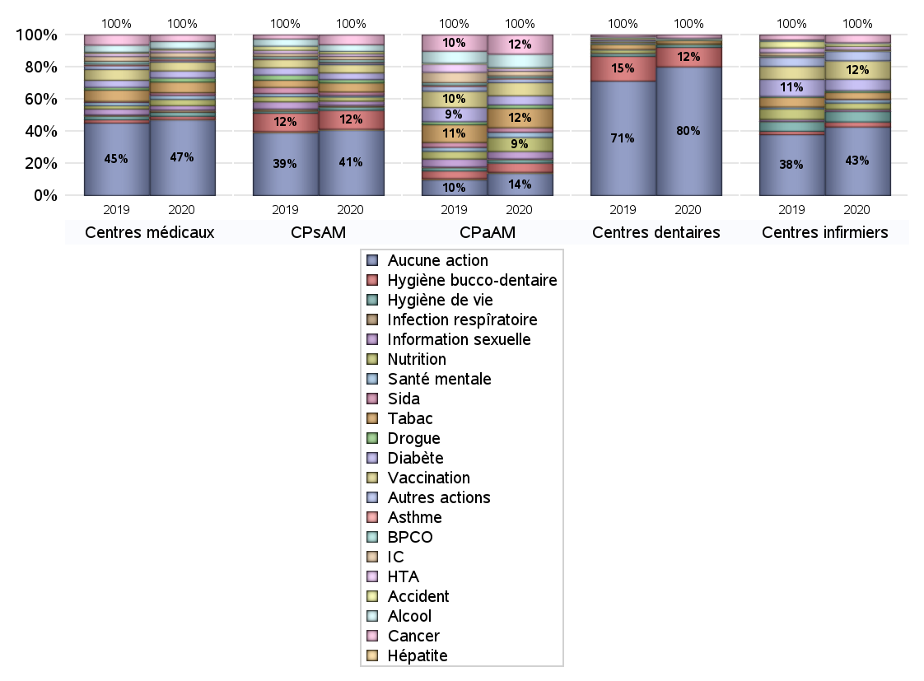
PROMOTION ET EDUCATION POUR LA SANTE
 | centres médicaux |  |  | Centres de santé polyvalents sans auxiliaires médicaux CPsAM |  | Centres de santé polyvalents avec auxiliaires médicaux CPaAM |  | Total centres à activité médicale | Centres de santé dentaires |  |  | Centres de santé infirmiers |  | Grand Total | Dont centres de santé pluri professionnels
 | avec MG et avec auxiliaires médicaux | avec MG et sans auxiliaires médicaux | sans MG | avec MG | sans MG | avec MG | sans MG |  | avec MG et avec auxiliaires médicaux | avec MG et sans auxiliaires médicaux | sans MG | avec MG | sans MG
Aucune action | 28 | 100 | 42 | 61 | 18 | 139 | 59 | 447 | 6 | 7 | 791 | 4 | 311 | 1566 | 186
Sous total aucune action | 170 |  |  | 79 |  | 198 |  |  | 804 |  |  | 315
diabète | 1 | 15 | 0 | 7 | 1 | 78 | 4 | 106 | 0 | 0 | 1 | 1 | 51 | 159 | 80
Sous total diabète | 16 |  |  | 8 |  | 82 |  |  | 1 |  |  | 52
asthme | 0 | 4 | 0 | 1 | 0 | 10 | 0 | 15 | 0 | 0 | 0 | 0 | 0 | 15 | 10
Sous total asthme | 4 |  |  | 1 |  | 10 |  |  | 0 |  |  | 0
BPCO | 0 | 4 | 0 | 3 | 0 | 18 | 0 | 25 | 0 | 0 | 0 | 0 | 2 | 27 | 18
Sous total BPCO | 4 |  |  | 3 |  | 18 |  |  | 0 |  |  | 2
Insuffisance cardiaque (IC) | 0 | 10 | 0 | 4 | 0 | 42 | 0 | 56 | 0 | 0 | 0 | 0 | 7 | 63 | 42
Sous total IC | 10 |  |  | 4 |  | 42 |  |  | 0 |  |  | 7
HTA | 0 | 6 | 0 | 3 | 0 | 22 | 3 | 34 | 0 | 0 | 0 | 0 | 14 | 48 | 22
Sous total HTA | 6 |  |  | 3 |  | 25 |  |  | 0 |  |  | 14
Accident de la vie courante | 0 | 3 | 0 | 3 | 0 | 7 | 0 | 13 | 0 | 0 | 0 | 1 | 12 | 26 | 8
Sous total accident | 3 |  |  | 3 |  | 7 |  |  | 0 |  |  | 13
Alcool | 1 | 15 | 0 | 8 | 0 | 120 | 0 | 144 | 0 | 1 | 3 | 0 | 4 | 152 | 121
Sous total alcool | 16 |  |  | 8 |  | 120 |  |  | 4 |  |  | 4
cancer | 1 | 13 | 1 | 12 | 0 | 170 | 3 | 200 | 1 | 0 | 19 | 0 | 36 | 256 | 172
Sous total cancer | 15 |  |  | 12 |  | 173 |  |  | 20 |  |  | 36
Hépatite | 0 | 1 | 0 | 1 | 0 | 10 | 0 | 12 | 0 | 0 | 0 | 0 | 0 | 12 | 10
Sous total hépatite | 1 |  |  | 1 |  | 10 |  |  | 0 |  |  | 0
Hygiène bucco-dentaire | 0 | 7 | 0 | 11 | 12 | 79 | 4 | 113 | 1 | 2 | 119 | 1 | 22 | 258 | 82
Sous total hygiène bucco-dentaire | 7 |  |  | 23 |  | 83 |  |  | 122 |  |  | 23
Hygiène de vie | 2 | 7 | 0 | 4 | 0 | 31 | 0 | 44 | 1 | 0 | 15 | 0 | 48 | 108 | 35
Sous total hygiène de vie | 9 |  |  | 4 |  | 31 |  |  | 16 |  |  | 48
Infection respiratoire | 1 | 4 | 0 | 2 | 0 | 6 | 0 | 13 | 0 | 0 | 0 | 0 | 1 | 14 | 7
Sous total infection respîratoire | 5 |  |  | 2 |  | 6 |  |  | 0 |  |  | 1
Information sexuelle | 3 | 7 | 0 | 5 | 0 | 65 | 1 | 81 | 0 | 0 | 0 | 1 | 8 | 90 | 69
Sous total information sexuelle | 10 |  |  | 5 |  | 66 |  |  | 0 |  |  | 9
Nutrition | 2 | 11 | 1 | 5 | 0 | 124 | 1 | 144 | 1 | 0 | 6 | 2 | 27 | 180 | 129
Sous total nutrition | 14 |  |  | 5 |  | 125 |  |  | 7 |  |  | 29
santé mentale | 1 | 7 | 1 | 2 | 0 | 47 | 0 | 58 | 0 | 0 | 0 | 1 | 15 | 74 | 49
Sous total santé mentale | 9 |  |  | 2 |  | 47 |  |  | 0 |  |  | 16
Sida | 1 | 5 | 0 | 4 | 0 | 40 | 0 | 50 | 0 | 0 | 0 | 0 | 1 | 51 | 41
Sous total sida | 6 |  |  | 4 |  | 40 |  |  | 0 |  |  | 1
Tabac | 2 | 21 | 1 | 11 | 0 | 173 | 1 | 209 | 0 | 2 | 17 | 0 | 32 | 260 | 175
Sous total tabac | 24 |  |  | 11 |  | 174 |  |  | 19 |  |  | 32
Usage de la drogue | 0 | 9 | 0 | 4 | 0 | 30 | 0 | 43 | 0 | 0 | 3 | 0 | 8 | 54 | 30
Sous total drogue | 9 |  |  | 4 |  | 30 |  |  | 3 |  |  | 8
Vaccination | 1 | 19 | 0 | 9 | 1 | 115 | 3 | 148 | 0 | 0 | 5 | 0 | 85 | 238 | 116
Sous total vaccination | 20 |  |  | 10 |  | 118 |  |  | 5 |  |  | 85
Autres actions | 2 | 1 | 0 | 2 | 0 | 31 | 1 | 37 | 0 | 0 | 3 | 3 | 40 | 83 | 36
Sous total autres actions | 3 |  |  | 2 |  | 32 |  |  | 3 |  |  | 43

Total1 des Centres de santé avec au moins une action | 9 | 32 | 3 | 19 | 13 | 256 | 16 | 348 | 1 | 2 | 125 | 5 | 189 | 670 | 272
Total2 des Centres de santé avec au moins une action | 44 |  |  | 32 |  | 272 |  |  | 128 |  |  | 194

activités spécifiques
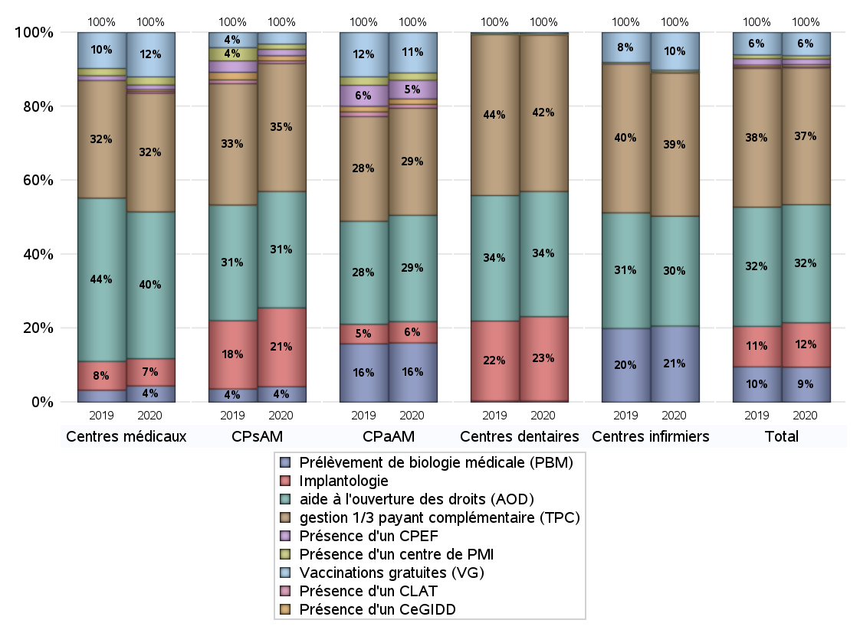
ACTIVITES SPECIFIQUES
 | centres médicaux |  |  | Centres de santé polyvalents sans auxiliaires médicaux CPsAM |  | Centres de santé polyvalents avec auxiliaires médicaux CPaAM |  | Total centres à activité médicale | Centres de santé dentaires |  |  | Centres de santé infirmiers |  | Grand Total | Dont centres de santé pluri professionnels
 | avec MG et avec auxiliaires médicaux | avec MG et sans auxiliaires médicaux | sans MG | avec MG | sans MG | avec MG | sans MG |  | avec MG et avec auxiliaires médicaux | avec MG et sans auxiliaires médicaux | sans MG | avec MG | sans MG
Prélèvement de biologie médicale (PBM) | 7 | 9 | 2 | 11 | 1 | 204 | 13 | 247 | 1 | 0 | 6 | 6 | 258 | 518 | 218
Sous total PBM | 18 |  |  | 12 |  | 217 |  |  | 7 |  |  | 264
Implantologie | 4 | 12 | 14 | 39 | 22 | 67 | 11 | 169 | 5 | 7 | 475 | 0 | 0 | 656 | 83
Sous total implanto | 30 |  |  | 61 |  | 78 |  |  | 487 |  |  | 0
aide à l'ouverture des droits (AOD) | 24 | 104 | 34 | 62 | 28 | 325 | 64 | 641 | 7 | 9 | 707 | 6 | 375 | 1745 | 371
Sous total AOD | 162 |  |  | 90 |  | 389 |  |  | 723 |  |  | 381
gestion 1/3 payant complémentaire (TPC) | 22 | 74 | 35 | 68 | 31 | 331 | 61 | 622 | 7 | 9 | 887 | 9 | 487 | 2021 | 378
Sous total TPC | 131 |  |  | 99 |  | 392 |  |  | 903 |  |  | 496
Présence d'un CLAT | 2 | 0 | 0 | 2 | 0 | 14 | 0 | 18 | 0 | 0 | 0 | 0 | 0 | 18 | 17
Sous total CLAT | 2 |  |  | 2 |  | 14 |  |  | 0 |  |  | 0
Présence d'un CeGIDD | 2 | 0 | 0 | 4 | 0 | 20 | 0 | 26 | 0 | 0 | 4 | 1 | 1 | 32 | 26
Sous total CeGIDD | 2 |  |  | 4 |  | 20 |  |  | 4 |  |  | 2
Présence d'un CPEF | 2 | 3 | 0 | 5 | 0 | 68 | 0 | 78 | 0 | 0 | 1 | 0 | 2 | 81 | 72
Sous total CPEF | 5 |  |  | 5 |  | 68 |  |  | 1 |  |  | 2
Présence d'un centre de PMI | 2 | 7 | 0 | 3 | 1 | 26 | 1 | 40 | 0 | 0 | 3 | 0 | 6 | 49 | 28
Sous total PMI | 9 |  |  | 4 |  | 27 |  |  | 3 |  |  | 6
Vaccinations gratuites (VG) | 13 | 34 | 2 | 8 | 1 | 141 | 7 | 206 | 2 | 2 | 3 | 2 | 129 | 344 | 159
Sous total VG | 49 |  |  | 9 |  | 148 |  |  | 7 |  |  | 131
Total | 408 |  |  | 286 |  | 1353 |  | 2047 | 2135 |  |  | 1282 |  | 5464 | 1352

